상품제안서
디자인멀티탭(일반4구) | 상품코드: S22775

 |  |  |  |  |  |  | 02-713-8555 | www.synergygift.co.kr
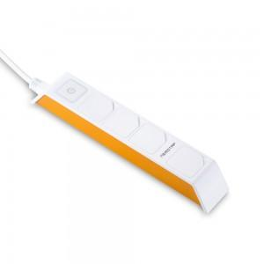 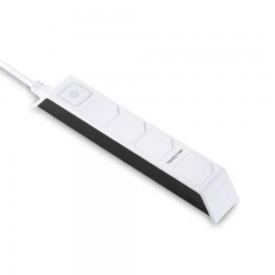 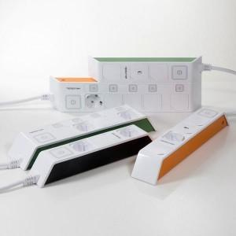

【상세/제작정보】

【인쇄/포장옵션】 | 레이저, 스티커 / 포장지포장

【공급단가】 | 수량 | 50~ | 100~ | 500~ | 1,000~ | 2,000~
*VAT별도 | 1.5M | 12,690원 | 12,220원 | 11,750원 | 11,280원 | 10,990원
 | 3M | 14,580원 | 14,040원 | 13,500원 | 12,960원 | 12,630원
 | 5M | 16,870원 | 16,250원 | 15,620원 | 15,000원 | 14,620원

【상품 URL】 | https://www.synergygift.co.kr:443/src/goods_detail.php?gdno=22775

